Miernik bezwzorcowy + TOPSIS
 |  |  | Średnia z 3 sezonów
 | Drużyna | Gole na mecz | Stracone bramki na mecz | Skuteczne podania na mecz | Skuteczny Dryblingi na mecz | Strzały na mecz | Odbiory na mecz
 | Arsenal | 1.491 | 1.184 | 446.061 | 9.000 | 12.605 | 13.860
 | Ajax | 2.627 | 0.637 | 499.716 | 11.510 | 18.324 | 15.324
 | Atletico | 1.605 | 0.833 | 398.491 | 9.693 | 11.842 | 16.807
 | Barcelona | 2.096 | 1.000 | 626.658 | 13.254 | 13.807 | 14.228
 | Bayern | 2.902 | 1.108 | 578.735 | 13.824 | 18.127 | 15.422
 | Borussia | 2.392 | 1.363 | 557.088 | 11.961 | 13.451 | 15.549
 | Chelsea | 1.781 | 1.079 | 562.430 | 10.377 | 15.325 | 16.412
 | Inter | 2.228 | 0.904 | 473.535 | 7.246 | 15.939 | 14.193
 | Liverpool | 2.123 | 0.886 | 564.632 | 9.974 | 19.114 | 14.298
 | Manchester City | 2.491 | 0.816 | 638.439 | 12.254 | 17.798 | 13.246
 | Manchester United | 1.719 | 1.202 | 466.982 | 10.781 | 13.579 | 15.044
 | Milan | 1.816 | 1.035 | 427.000 | 11.167 | 15.254 | 16.711
 | Napoli | 1.939 | 1.070 | 523.132 | 9.693 | 16.535 | 14.132
 | PSG | 2.507 | 0.858 | 616.757 | 13.591 | 15.199 | 16.651
 | Real Madrid | 1.904 | 0.737 | 545.018 | 12.009 | 15.272 | 14.711
 | Tottenham | 1.737 | 1.158 | 436.956 | 10.763 | 11.965 | 16.658
 | Aston Villa | 1.298 | 1.465 | 327.526 | 9.246 | 12.526 | 14.798
 | Atalanta | 2.219 | 1.254 | 465.956 | 9.781 | 16.772 | 16.342
 | Athletico Bilbao | 1.140 | 1.018 | 342.614 | 8.789 | 11.053 | 13.184
 | Benfica | 2.137 | 0.814 | 487.235 | 12.000 | 14.735 | 16.343
 | AS Monaco | 1.761 | 1.243 | 437.463 | 9.579 | 12.511 | 18.965
 | Eintracht | 1.696 | 1.588 | 384.029 | 8.745 | 13.608 | 17.500
 | Juventus | 1.842 | 1.035 | 495.149 | 10.982 | 15.500 | 14.561
 | Leicester | 1.728 | 1.316 | 445.114 | 9.053 | 12.623 | 18.535
 | Lille | 1.397 | 0.943 | 423.311 | 9.979 | 12.335 | 16.504
 | Marsylie | 1.513 | 1.093 | 435.544 | 9.271 | 10.816 | 17.337
 | Olimpic Lyon | 1.790 | 1.143 | 486.714 | 12.542 | 14.276 | 16.524
 | Porto | 2.297 | 0.717 | 450.980 | 12.039 | 15.167 | 16.029
 | PSV Eindhoven | 2.263 | 1.117 | 507.188 | 12.696 | 16.774 | 17.359
 | RB Lipsk | 2.087 | 1.040 | 489.255 | 10.294 | 14.775 | 15.441
 | Sporting Lisbona | 1.833 | 0.757 | 447.490 | 11.098 | 14.294 | 16.118
 | Villareal | 1.633 | 1.140 | 442.149 | 11.579 | 11.614 | 14.298
 | Odchylenie stand. | 0.401 | 0.221 | 75.815 | 1.582 | 2.204 | 1.445
 | Średnia | 1.937 | 1.048 | 482.167 | 10.774 | 14.485 | 15.721 |  | Dopisuję pola: odch. stand., średnia, vk oraz wk, ponieważ przydadzą się w kolejnych krokach
 | Vk | 0.207 | 0.211 | 0.157 | 0.147 | 0.152 | 0.092
 | wk | 0.214 | 0.218 | 0.163 | 0.152 | 0.158 | 0.095

1. Ujednolicenie charakteru zmiennych |  |  | Ujednolicenie
 | Drużyna | Gole na mecz | Stracone bramki na mecz | Skuteczne podania na mecz | Skuteczny Dryblingi na mecz | Strzały na mecz | Odbiory na mecz
 | Arsenal | 1.491 | 0.844 | 446.061 | 9.000 | 12.605 | 13.860
 | Ajax | 2.627 | 1.569 | 499.716 | 11.510 | 18.324 | 15.324
 | Atletico | 1.605 | 1.200 | 398.491 | 9.693 | 11.842 | 16.807
 | Barcelona | 2.096 | 1.000 | 626.658 | 13.254 | 13.807 | 14.228
 | Bayern | 2.902 | 0.903 | 578.735 | 13.824 | 18.127 | 15.422
 | Borussia | 2.392 | 0.734 | 557.088 | 11.961 | 13.451 | 15.549
 | Chelsea | 1.781 | 0.927 | 562.430 | 10.377 | 15.325 | 16.412
 | Inter | 2.228 | 1.107 | 473.535 | 7.246 | 15.939 | 14.193
 | Liverpool | 2.123 | 1.129 | 564.632 | 9.974 | 19.114 | 14.298
 | Manchester City | 2.491 | 1.226 | 638.439 | 12.254 | 17.798 | 13.246
 | Manchester United | 1.719 | 0.832 | 466.982 | 10.781 | 13.579 | 15.044
 | Milan | 1.816 | 0.966 | 427.000 | 11.167 | 15.254 | 16.711
 | Napoli | 1.939 | 0.934 | 523.132 | 9.693 | 16.535 | 14.132
 | PSG | 2.507 | 1.166 | 616.757 | 13.591 | 15.199 | 16.651
 | Real Madrid | 1.904 | 1.357 | 545.018 | 12.009 | 15.272 | 14.711
 | Tottenham | 1.737 | 0.864 | 436.956 | 10.763 | 11.965 | 16.658
 | Aston Villa | 1.298 | 0.683 | 327.526 | 9.246 | 12.526 | 14.798
 | Atalanta | 2.219 | 0.797 | 465.956 | 9.781 | 16.772 | 16.342
 | Athletico Bilbao | 1.140 | 0.983 | 342.614 | 8.789 | 11.053 | 13.184
 | Benfica | 2.137 | 1.229 | 487.235 | 12.000 | 14.735 | 16.343
 | AS Monaco | 1.761 | 0.804 | 437.463 | 9.579 | 12.511 | 18.965
 | Eintracht | 1.696 | 0.630 | 384.029 | 8.745 | 13.608 | 17.500
 | Juventus | 1.842 | 0.966 | 495.149 | 10.982 | 15.500 | 14.561
 | Leicester | 1.728 | 0.760 | 445.114 | 9.053 | 12.623 | 18.535
 | Lille | 1.397 | 1.060 | 423.311 | 9.979 | 12.335 | 16.504
 | Marsylie | 1.513 | 0.915 | 435.544 | 9.271 | 10.816 | 17.337
 | Olimpic Lyon | 1.790 | 0.875 | 486.714 | 12.542 | 14.276 | 16.524
 | Porto | 2.297 | 1.395 | 450.980 | 12.039 | 15.167 | 16.029
 | PSV Eindhoven | 2.263 | 0.896 | 507.188 | 12.696 | 16.774 | 17.359
 | RB Lipsk | 2.087 | 0.962 | 489.255 | 10.294 | 14.775 | 15.441
 | Sporting Lisbona | 1.833 | 1.322 | 447.490 | 11.098 | 14.294 | 16.118
 | Villareal | 1.633 | 0.877 | 442.149 | 11.579 | 11.614 | 14.298
 | max | 2.902 | 1.569 | 638.439 | 13.824 | 19.114 | 18.965
 | min | 1.140 | 0.630 | 327.526 | 7.246 | 10.816 | 13.184

2. Normalizacja zmiennych - unitaryzacja, Miernik bezwzorcowy z wagami

 |  |  |  | NORMALIZACJI UNITARYZACJA
 | Drużyna | Gole na mecz | Stracone bramki na mecz | Skuteczne podania na mecz | Skuteczny Dryblingi na mecz | Strzały na mecz | Odbiory na mecz | Miernik bezwzorcowy
 | Arsenal | 0.199 | 0.229 | 0.381 | 0.267 | 0.216 | 0.117 | 0.240
 | Ajax | 0.844 | 1.000 | 0.554 | 0.648 | 0.905 | 0.370 | 0.766
 | Atletico | 0.264 | 0.607 | 0.228 | 0.372 | 0.124 | 0.627 | 0.362
 | Barcelona | 0.543 | 0.394 | 0.962 | 0.913 | 0.360 | 0.181 | 0.572
 | Bayern | 1.000 | 0.291 | 0.808 | 1.000 | 0.881 | 0.387 | 0.737
 | Borussia | 0.711 | 0.111 | 0.738 | 0.717 | 0.318 | 0.409 | 0.495
 | Chelsea | 0.364 | 0.316 | 0.756 | 0.476 | 0.543 | 0.558 | 0.481
 | Inter | 0.617 | 0.508 | 0.470 | 0.000 | 0.617 | 0.175 | 0.433
 | Liverpool | 0.558 | 0.531 | 0.763 | 0.415 | 1.000 | 0.193 | 0.598
 | Manchester City | 0.767 | 0.634 | 1.000 | 0.761 | 0.841 | 0.011 | 0.715
 | Manchester United | 0.329 | 0.216 | 0.449 | 0.537 | 0.333 | 0.322 | 0.355
 | Milan | 0.383 | 0.358 | 0.320 | 0.596 | 0.535 | 0.610 | 0.445
 | Napoli | 0.453 | 0.324 | 0.629 | 0.372 | 0.689 | 0.164 | 0.451
 | PSG | 0.776 | 0.571 | 0.930 | 0.965 | 0.528 | 0.600 | 0.729
 | Real Madrid | 0.433 | 0.774 | 0.700 | 0.724 | 0.537 | 0.264 | 0.595
 | Tottenham | 0.339 | 0.249 | 0.352 | 0.535 | 0.138 | 0.601 | 0.344
 | Aston Villa | 0.090 | 0.056 | 0.000 | 0.304 | 0.206 | 0.279 | 0.137
 | Atalanta | 0.612 | 0.178 | 0.445 | 0.385 | 0.718 | 0.546 | 0.466
 | Athletico Bilbao | 0.000 | 0.376 | 0.049 | 0.235 | 0.029 | 0.000 | 0.130
 | Benfica | 0.566 | 0.638 | 0.514 | 0.723 | 0.472 | 0.546 | 0.580
 | AS Monaco | 0.352 | 0.186 | 0.354 | 0.355 | 0.204 | 1.000 | 0.355
 | Eintracht | 0.315 | 0.000 | 0.182 | 0.228 | 0.336 | 0.747 | 0.256
 | Juventus | 0.398 | 0.358 | 0.539 | 0.568 | 0.564 | 0.238 | 0.449
 | Leicester | 0.334 | 0.139 | 0.378 | 0.275 | 0.218 | 0.926 | 0.328
 | Lille | 0.146 | 0.458 | 0.308 | 0.416 | 0.183 | 0.574 | 0.328
 | Marsylie | 0.212 | 0.303 | 0.347 | 0.308 | 0.000 | 0.718 | 0.283
 | Olimpic Lyon | 0.369 | 0.261 | 0.512 | 0.805 | 0.417 | 0.578 | 0.462
 | Porto | 0.656 | 0.815 | 0.397 | 0.729 | 0.524 | 0.492 | 0.623
 | PSV Eindhoven | 0.637 | 0.283 | 0.578 | 0.829 | 0.718 | 0.722 | 0.600
 | RB Lipsk | 0.537 | 0.353 | 0.520 | 0.463 | 0.477 | 0.390 | 0.460
 | Sporting Lisbona | 0.393 | 0.736 | 0.386 | 0.586 | 0.419 | 0.507 | 0.511
 | Villareal | 0.280 | 0.263 | 0.369 | 0.659 | 0.096 | 0.193 | 0.311

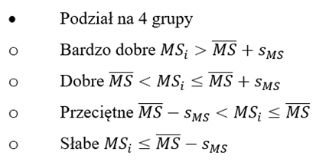
 | Drużyna | Miernik
 | Ajax | 0.76555194886
 | Bayern | 0.73688479272
 | PSG | 0.72911687567
 | Manchester City | 0.7148805614
 | Porto | 0.62333132793
 | PSV Eindhoven | 0.60021219991
 | Liverpool | 0.59848621361
 | Real Madrid | 0.59544127203
 | Benfica | 0.58034007179
 | Barcelona | 0.57175493654
 | Sporting Lisbona | 0.51114542658
 | Borussia | 0.49459201504
 | Chelsea | 0.48101401654
 | Atalanta | 0.46630739661
 | Olimpic Lyon | 0.46232169932
 | RB Lipsk | 0.45963549135
 | Napoli | 0.45103731273
 | Juventus | 0.44921979343
 | Milan | 0.44531462827
 | Inter | 0.43345557633
 | Atletico | 0.36184255661
 | Manchester United | 0.35522742544
 | AS Monaco | 0.35489659061
 | Tottenham | 0.34448497442
 | Lille | 0.32793885845
 | Leicester | 0.32750038439
 | Villareal | 0.31109481783
 | Marsylie | 0.28327696255
 | Eintracht | 0.25590740628
 | Arsenal | 0.24026239532
 | Aston Villa | 0.13677801747
 | Athletico Bilbao | 0.13006658084

 | Średnia | 0.45622876646
 | Odchylenie | 0.16654710643
 | Średnia + odchylenie | 0.6227758729
 | Średnia - odchylenie | 0.28968166003

 | Bardzo dobre
 | Dobre
 | Przeciętne
 | Słabe

 |  |  | TOPSIS

 | 1. Ujednolicenie charakteru zmiennych

 |  |  | Ujednolicenie danych
 | Drużyna | Gole na mecz | Stracone bramki na mecz | Skuteczne podania na mecz | Skuteczny Dryblingi na mecz | Strzały na mecz | Odbiory na mecz
 | Arsenal | 1.4912280702 | 0.84444444444 | 446.06140351 | 9 | 12.605263158 | 13.859649123
 | Ajax | 2.6274509804 | 1.5692307692 | 499.71568627 | 11.509803922 | 18.323529412 | 15.323529412
 | Atletico | 1.6052631579 | 1.2 | 398.49122807 | 9.6929824561 | 11.842105263 | 16.807017544
 | Barcelona | 2.0964912281 | 1 | 626.65789474 | 13.254385965 | 13.807017544 | 14.228070175
 | Bayern | 2.9019607843 | 0.90265486726 | 578.73529412 | 13.823529412 | 18.12745098 | 15.421568627
 | Borussia | 2.3921568627 | 0.73381294964 | 557.08823529 | 11.960784314 | 13.450980392 | 15.549019608
 | Chelsea | 1.7807017544 | 0.92682926829 | 562.42982456 | 10.377192982 | 15.324561404 | 16.412280702
 | Inter | 2.2280701754 | 1.1067961165 | 473.53508772 | 7.2456140351 | 15.938596491 | 14.192982456
 | Liverpool | 2.1228070175 | 1.1287128713 | 564.63157895 | 9.9736842105 | 19.114035088 | 14.298245614
 | Manchester City | 2.4912280702 | 1.2258064516 | 638.43859649 | 12.254385965 | 17.798245614 | 13.245614035
 | Manchester United | 1.7192982456 | 0.83211678832 | 466.98245614 | 10.780701754 | 13.578947368 | 15.043859649
 | Milan | 1.8157894737 | 0.96610169492 | 427 | 11.166666667 | 15.254385965 | 16.710526316
 | Napoli | 1.9385964912 | 0.93442622951 | 523.13157895 | 9.6929824561 | 16.535087719 | 14.131578947
 | PSG | 2.5068226121 | 1.1659090909 | 616.75698506 | 13.591293047 | 15.198830409 | 16.650747238
 | Real Madrid | 1.9035087719 | 1.3571428571 | 545.01754386 | 12.00877193 | 15.271929825 | 14.710526316
 | Tottenham | 1.7368421053 | 0.86363636364 | 436.95614035 | 10.763157895 | 11.964912281 | 16.657894737
 | Aston Villa | 1.298245614 | 0.68263473054 | 327.52631579 | 9.2456140351 | 12.526315789 | 14.798245614
 | Atalanta | 2.2192982456 | 0.7972027972 | 465.95614035 | 9.7807017544 | 16.771929825 | 16.342105263
 | Athletico Bilbao | 1.1403508772 | 0.98275862069 | 342.61403509 | 8.7894736842 | 11.052631579 | 13.184210526
 | Benfica | 2.137254902 | 1.2289156627 | 487.23529412 | 12 | 14.735294118 | 16.343137255
 | AS Monaco | 1.7606516291 | 0.80443548387 | 437.46303258 | 9.5789473684 | 12.511278195 | 18.964912281
 | Eintracht | 1.6960784314 | 0.62962962963 | 384.02941176 | 8.7450980392 | 13.607843137 | 17.5
 | Juventus | 1.8421052632 | 0.96610169492 | 495.14912281 | 10.98245614 | 15.5 | 14.561403509
 | Leicester | 1.7280701754 | 0.76 | 445.11403509 | 9.0526315789 | 12.622807018 | 18.535087719
 | Lille | 1.3966666667 | 1.0600706714 | 423.31140351 | 9.9793233083 | 12.334586466 | 16.503759398
 | Marsylie | 1.5133333333 | 0.91463414634 | 435.54385965 | 9.2706766917 | 10.815789474 | 17.337092732
 | Olimpic Lyon | 1.79 | 0.87463556851 | 486.71365915 | 12.54197995 | 14.275689223 | 16.523809524
 | Porto | 2.2966666667 | 1.3953488372 | 450.98039216 | 12.039215686 | 15.166666667 | 16.029411765
 | PSV Eindhoven | 2.2633333333 | 0.89552238806 | 507.1879085 | 12.696078431 | 16.77369281 | 17.358660131
 | RB Lipsk | 2.0866666667 | 0.96153846154 | 489.25490196 | 10.294117647 | 14.774509804 | 15.441176471
 | Sporting Lisbona | 1.8333333333 | 1.3215859031 | 447.49019608 | 11.098039216 | 14.294117647 | 16.117647059
 | Villareal | 1.6333333333 | 0.87719298246 | 442.14912281 | 11.578947368 | 11.614035088 | 14.298245614
 | Norma (długość wektora) | 11.184220832 | 5.7725516566 | 2760.0203025 | 61.580103643 | 82.852422616 | 89.296520934

 | 2. Normalizacja zmiennych

 |  |  | Standaryzacja danych
 | Drużyna | Gole na mecz | Stracone bramki na mecz | Skuteczne podania na mecz | Skuteczny Dryblingi na mecz | Strzały na mecz | Odbiory na mecz | Odległość od wzorca di+ | Odległość od antywzorca di- | MS
 | Arsenal | 0.13333 | 0.14629 | 0.16162 | 0.14615 | 0.15214 | 0.15521 | 0.22827 | 0.07449 | 0.24603538109
 | Ajax | 0.23492 | 0.27184 | 0.18106 | 0.18691 | 0.22116 | 0.17160 | 0.07934 | 0.24829 | 0.7578419726
 | Atletico | 0.14353 | 0.20788 | 0.14438 | 0.15740 | 0.14293 | 0.18822 | 0.19462 | 0.12462 | 0.39036646228
 | Barcelona | 0.18745 | 0.17323 | 0.22705 | 0.21524 | 0.16665 | 0.15934 | 0.14809 | 0.18475 | 0.55506993378
 | Bayern | 0.25947 | 0.15637 | 0.20969 | 0.22448 | 0.21879 | 0.17270 | 0.12457 | 0.23485 | 0.65341195258
 | Borussia | 0.21389 | 0.12712 | 0.20184 | 0.19423 | 0.16235 | 0.17413 | 0.17590 | 0.16537 | 0.48456907441
 | Chelsea | 0.15922 | 0.16056 | 0.20378 | 0.16852 | 0.18496 | 0.18380 | 0.17098 | 0.14152 | 0.452854228
 | Inter | 0.19922 | 0.19173 | 0.17157 | 0.11766 | 0.19237 | 0.15894 | 0.17133 | 0.15179 | 0.46977112271
 | Liverpool | 0.18980 | 0.19553 | 0.20458 | 0.16196 | 0.23070 | 0.16012 | 0.13428 | 0.18634 | 0.58117793374
 | Manchester City | 0.22274 | 0.21235 | 0.23132 | 0.19900 | 0.21482 | 0.14833 | 0.09946 | 0.22730 | 0.69561970376
 | Manchester United | 0.15373 | 0.14415 | 0.16920 | 0.17507 | 0.16389 | 0.16847 | 0.20045 | 0.10632 | 0.34658694812
 | Milan | 0.16235 | 0.16736 | 0.15471 | 0.18134 | 0.18412 | 0.18714 | 0.17574 | 0.12972 | 0.42466758923
 | Napoli | 0.17333 | 0.16187 | 0.18954 | 0.15740 | 0.19957 | 0.15825 | 0.17221 | 0.13915 | 0.44690655723
 | PSG | 0.22414 | 0.20197 | 0.22346 | 0.22071 | 0.18344 | 0.18647 | 0.09545 | 0.22241 | 0.69970926903
 | Real Madrid | 0.17020 | 0.23510 | 0.19747 | 0.19501 | 0.18433 | 0.16474 | 0.12552 | 0.18952 | 0.60158002263
 | Tottenham | 0.15529 | 0.14961 | 0.15832 | 0.17478 | 0.14441 | 0.18655 | 0.20422 | 0.10502 | 0.33959839417
 | Aston Villa | 0.11608 | 0.11826 | 0.11867 | 0.15014 | 0.15119 | 0.16572 | 0.26621 | 0.04573 | 0.14660490771
 | Atalanta | 0.19843 | 0.13810 | 0.16882 | 0.15883 | 0.20243 | 0.18301 | 0.17745 | 0.14415 | 0.44821663193
 | Athletico Bilbao | 0.10196 | 0.17025 | 0.12413 | 0.14273 | 0.13340 | 0.14765 | 0.25876 | 0.06640 | 0.20420173283
 | Benfica | 0.19110 | 0.21289 | 0.17653 | 0.19487 | 0.17785 | 0.18302 | 0.12523 | 0.17754 | 0.58638028185
 | AS Monaco | 0.15742 | 0.13936 | 0.15850 | 0.15555 | 0.15101 | 0.21238 | 0.21064 | 0.10782 | 0.33856014942
 | Eintracht | 0.15165 | 0.10907 | 0.13914 | 0.14201 | 0.16424 | 0.19598 | 0.24105 | 0.08338 | 0.25701219717
 | Juventus | 0.16471 | 0.16736 | 0.17940 | 0.17834 | 0.18708 | 0.16307 | 0.17046 | 0.13468 | 0.44138370679
 | Leicester | 0.15451 | 0.13166 | 0.16127 | 0.14701 | 0.15235 | 0.20757 | 0.21849 | 0.10007 | 0.31413097623
 | Lille | 0.12488 | 0.18364 | 0.15337 | 0.16205 | 0.14887 | 0.18482 | 0.20814 | 0.10478 | 0.33484351307
 | Marsylie | 0.13531 | 0.15845 | 0.15780 | 0.15055 | 0.13054 | 0.19415 | 0.22251 | 0.09125 | 0.29082145716
 | Olimpic Lyon | 0.16005 | 0.15152 | 0.17634 | 0.20367 | 0.17230 | 0.18504 | 0.17882 | 0.13799 | 0.43556695195
 | Porto | 0.20535 | 0.24172 | 0.16340 | 0.19550 | 0.18306 | 0.17951 | 0.11243 | 0.20029 | 0.64049126474
 | PSV Eindhoven | 0.20237 | 0.15513 | 0.18376 | 0.20617 | 0.20245 | 0.19439 | 0.14353 | 0.17785 | 0.5534045233
 | RB Lipsk | 0.18657 | 0.16657 | 0.17726 | 0.16717 | 0.17832 | 0.17292 | 0.16402 | 0.13882 | 0.45839210992
 | Sporting Lisbona | 0.16392 | 0.22894 | 0.16213 | 0.18022 | 0.17253 | 0.18050 | 0.14871 | 0.16387 | 0.52423788614
 | Villareal | 0.14604 | 0.15196 | 0.16020 | 0.18803 | 0.14018 | 0.16012 | 0.21107 | 0.10348 | 0.32896775574
 | Współrzędne wzorca | 0.25947 | 0.27184 | 0.23132 | 0.22448 | 0.23070 | 0.21238
 | Współrzędne antywzorca | 0.10196 | 0.10907 | 0.11867 | 0.11766 | 0.13054 | 0.14765

 | Drużyna | MS
 | Ajax | 0.7578419726
 | PSG | 0.69970926903
 | Manchester City | 0.69561970376
 | Bayern | 0.65341195258
 | Porto | 0.64049126474
 | Real Madrid | 0.60158002263
 | Benfica | 0.58638028185
 | Liverpool | 0.58117793374
 | Barcelona | 0.55506993378
 | PSV Eindhoven | 0.5534045233
 | Sporting Lisbona | 0.52423788614
 | Borussia | 0.48456907441
 | Inter | 0.46977112271
 | RB Lipsk | 0.45839210992
 | Chelsea | 0.452854228
 | Atalanta | 0.44821663193
 | Napoli | 0.44690655723
 | Juventus | 0.44138370679
 | Olimpic Lyon | 0.43556695195
 | Milan | 0.42466758923
 | Atletico | 0.39036646228
 | Manchester United | 0.34658694812
 | Tottenham | 0.33959839417
 | AS Monaco | 0.33856014942
 | Lille | 0.33484351307
 | Villareal | 0.32896775574
 | Leicester | 0.31413097623
 | Marsylie | 0.29082145716
 | Eintracht | 0.25701219717
 | Arsenal | 0.24603538109
 | Athletico Bilbao | 0.20420173283
 | Aston Villa | 0.14660490771

 | Średnia | 0.45153070598
 | Odchylenie | 0.15298582453
 | Średnia + odchylenie | 0.60451653051
 | Średnia - ochylenie | 0.29854488145

 | Bardzo dobre
 | Dobre
 | Przeciętne
 | Słabe

 |  | PORÓWNANIE

 | Drużyna | Miernik bezwzorcowy | Współczynnik korelacji | Drużyna | MS TOPSIS
 | Ajax | 0.76555194886 | 99.45% | Ajax | 0.7578419726
 | Bayern | 0.73688479272 |  | PSG | 0.69970926903
 | PSG | 0.72911687567 |  | Manchester City | 0.69561970376
 | Manchester City | 0.7148805614 |  | Bayern | 0.65341195258
 | Porto | 0.62333132793 |  | Porto | 0.64049126474
 | PSV Eindhoven | 0.60021219991 |  | Real Madrid | 0.60158002263
 | Liverpool | 0.59848621361 |  | Benfica | 0.58638028185
 | Real Madrid | 0.59544127203 |  | Liverpool | 0.58117793374
 | Benfica | 0.58034007179 |  | Barcelona | 0.55506993378
 | Barcelona | 0.57175493654 |  | PSV Eindhoven | 0.5534045233
 | Sporting Lisbona | 0.51114542658 |  | Sporting Lisbona | 0.52423788614
 | Borussia | 0.49459201504 |  | Borussia | 0.48456907441
 | Chelsea | 0.48101401654 |  | Inter | 0.46977112271
 | Atalanta | 0.46630739661 |  | RB Lipsk | 0.45839210992
 | Olimpic Lyon | 0.46232169932 |  | Chelsea | 0.452854228
 | RB Lipsk | 0.45963549135 |  | Atalanta | 0.44821663193
 | Napoli | 0.45103731273 |  | Napoli | 0.44690655723
 | Juventus | 0.44921979343 |  | Juventus | 0.44138370679
 | Milan | 0.44531462827 |  | Olimpic Lyon | 0.43556695195
 | Inter | 0.43345557633 |  | Milan | 0.42466758923
 | Atletico | 0.36184255661 |  | Atletico | 0.39036646228
 | Manchester United | 0.35522742544 |  | Manchester United | 0.34658694812
 | AS Monaco | 0.35489659061 |  | Tottenham | 0.33959839417
 | Tottenham | 0.34448497442 |  | AS Monaco | 0.33856014942
 | Lille | 0.32793885845 |  | Lille | 0.33484351307
 | Leicester | 0.32750038439 |  | Villareal | 0.32896775574
 | Villareal | 0.31109481783 |  | Leicester | 0.31413097623
 | Marsylie | 0.28327696255 |  | Marsylie | 0.29082145716
 | Eintracht | 0.25590740628 |  | Eintracht | 0.25701219717
 | Arsenal | 0.24026239532 |  | Arsenal | 0.24603538109
 | Aston Villa | 0.13677801747 |  | Athletico Bilbao | 0.20420173283
 | Athletico Bilbao | 0.13006658084 |  | Aston Villa | 0.14660490771

Metody aglomeracyjne
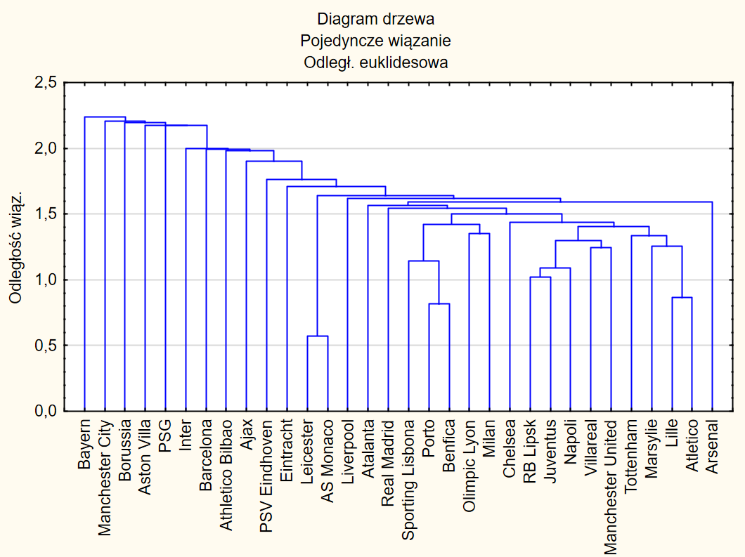

 |  | 0.5715728
 |  | 0.8158436 | 0.2442708 | 1.4273660328
 |  | 0.8672876 | 0.051444 | 1.0630562034
 |  | 1,023028 | 0.1557404 | 1.1795718052
 |  | 1,092197 | 0.069169 | 1.0676120302
 |  | 1,142502 | 0.050305 | 1.0460585407
 |  | 1,243665 | 0.101163 | 1.0885451404
 |  | 1,256705 | 0.01304 | 1.0104851387
 |  | 1,299156 | 0.042451 | 1.0337796062
 |  | 1,333884 | 0.034728 | 1.0267312009
 |  | 1,354374 | 0.02049 | 1.0153611558
 |  | 1,407642 | 0.053268 | 1.0393303475
 |  | 1,422104 | 0.014462 | 1.0102739191
 |  | 1,435636 | 0.013532 | 1.0095154785
 |  | 1,501310 | 0.065674 | 1.045745579
 |  | 1,541690 | 0.04038 | 1.0268965104
 |  | 1,568442 | 0.026752 | 1.017352386
 |  | 1,593655 | 0.025213 | 1.016075188
 | Same skupienia jednoelementowe i jedno skupienie dwuelementowe, ŹLE | 1,618339 | 0.024684 | 1.0154889233
 |  | 1,641356 | 0.023017 | 1.0142226073
 |  | 1,710552 | 0.069196 | 1.0421578256
 |  | 1,762835 | 0.052283 | 1.0305649872
 |  | 1,903684 | 0.140849 | 1.0798991397
 |  | 1,981968 | 0.078284 | 1.0411223711
 |  | 1,995637 | 0.013669 | 1.0068966805
 |  | 1,996747 | 0.00111 | 1.0005562134
 |  | 2,175348 | 0.178601 | 1.0894459839
 |  | 2,176396 | 0.001048 | 1.000481762
 |  | 2,198069 | 0.021673 | 1.0099582061
 |  | 2,204163 | 0.006094 | 1.0027724334
 |  | 2,239066 | 0.034903 | 1.0158350358
 |  | MAX | 0.2442708 | 1.4273660328

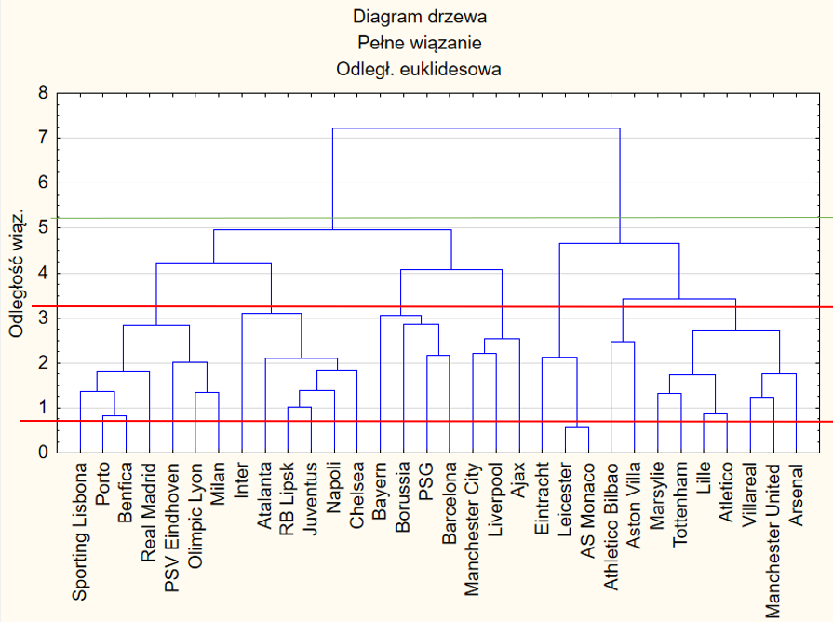

 |  | 0.5715728
 |  | 0.8158436 | 0.2442708 | 1.4273660328
 |  | 0.8672876 | 0.051444 | 1.0630562034
 |  | 1,023028 | 0.1557404 | 1.1795718052
 |  | 1,243665 | 0.220637 | 1.2156705388
 |  | 1,333884 | 0.090219 | 1.0725428471
 |  | 1,354374 | 0.02049 | 1.0153611558
 |  | 1,372575 | 0.018201 | 1.0134386809
 |  | 1,399258 | 0.026683 | 1.0194401035
Tylko dwa skupienia, źle |  | 1,730279 | 0.331021 | 1.236568953
 |  | 1,766668 | 0.036389 | 1.0210307124
 |  | 1,828400 | 0.061732 | 1.0349426151
 |  | 1,844976 | 0.016576 | 1.0090658499
 |  | 2,027626 | 0.18265 | 1.0989985778
 |  | 2,108497 | 0.080871 | 1.0398845744
 |  | 2,124770 | 0.016273 | 1.0077178198
Siedem skupień, satysfakcjonująco |  | 2,175348 | 0.050578 | 1.0238039882
 |  | 2,204163 | 0.028815 | 1.0132461565
 |  | 2,463824 | 0.259661 | 1.1178048084
 |  | 2,541925 | 0.078101 | 1.0316990986
 |  | 2,732415 | 0.19049 | 1.0749392685
 |  | 2,831646 | 0.099231 | 1.0363162258
 |  | 2,863082 | 0.031436 | 1.0111016702
 |  | 3,053472 | 0.19039 | 1.06649827
Same skupienia jednoelementowe oraz jedno dwuelementowe, ŹLE |  | 3,099148 | 0.045676 | 1.0149587093
 |  | 3,426234 | 0.327086 | 1.1055406196
 |  | 4,085005 | 0.658771 | 1.1922726235
 |  | 4,236876 | 0.151871 | 1.0371776779
 |  | 4,656453 | 0.419577 | 1.099029804
 |  | 4,960657 | 0.304204 | 1.0653295545
 |  | 7,210085 | 2.249428 | 1.4534536454
 |  | max | 2.249428 | 1.4534536454
 |  | max2 | 0.658771 | 1.4273660328

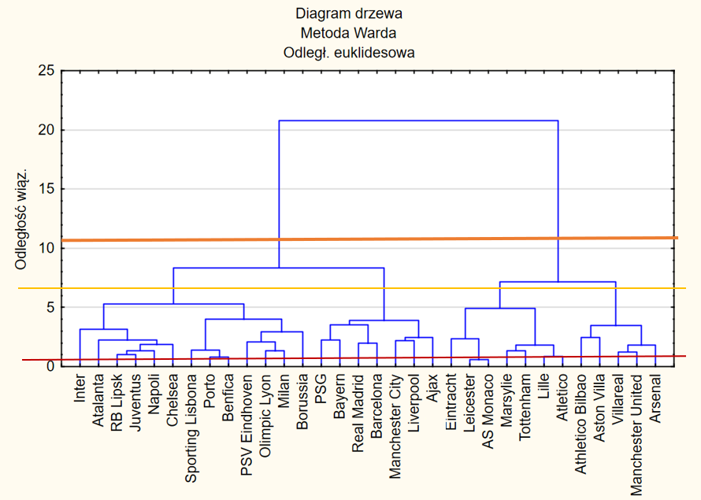

 |  | ,5715728
 |  | ,8158436 | 0.2442708 | 1.4273660328
 |  | ,8672876 | 0.051444 | 1.0630562034
 |  | 1,023028 | 0.1557404 | 1.1795718052
 |  | 1,243665 | 0.220637 | 1.2156705388
 |  | 1,319961 | 0.076296 | 1.0613477102
 |  | 1,333884 | 0.013923 | 1.0105480389
 |  | 1,354374 | 0.02049 | 1.0153611558
 |  | 1,404770 | 0.050396 | 1.0372098106
 |  | 1,820691 | 0.415921 | 1.2960776497
 |  | 1,825660 | 0.004969 | 1.0027291836
 |  | 1,867430 | 0.04177 | 1.022879397
Dwa skupienia, ŹLE |  | 1,995637 | 0.128207 | 1.0686542467
 |  | 2,075516 | 0.079879 | 1.0400268185
 |  | 2,204163 | 0.128647 | 1.0619831406
 |  | 2,239066 | 0.034903 | 1.0158350358
 |  | 2,241452 | 0.002386 | 1.0010656229
4 Skupienia, dobrze. Ze względu na popularność metody Warda postanowiliśmy zaakceptować to cięcie, dla drugiego największego przyrostu |  | 2,366357 | 0.124905 | 1.0557250389
 |  | 2,463824 | 0.097467 | 1.0411886288
 |  | 2,473998 | 0.010174 | 1.0041293534
 |  | 2,930211 | 0.456213 | 1.1844031402
 |  | 3,184927 | 0.254716 | 1.0869275284
 |  | 3,474958 | 0.290031 | 1.0910636256
Same skupienia jednoelementowe, jedno dwuelementowe, ŹLE |  | 3,512476 | 0.037518 | 1.0107966773
 |  | 3,916095 | 0.403619 | 1.114910109
 |  | 4,003633 | 0.087538 | 1.0223533903
 |  | 4,923366 | 0.919733 | 1.2297246026
 |  | 5,275984 | 0.352618 | 1.0716213257
 |  | 7,184502 | 1.908518 | 1.3617368817
 |  | 8,320457 | 1.135955 | 1.1581118636
 |  | 20,77463 | 12.454173 | 2.4968135765
 |  | max | 12.454173 | 2.4968135765
 |  | max2 | 1.908518 | 1.4273660328

k-średnich zrzuty ekranu
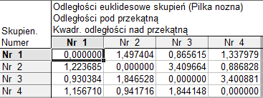
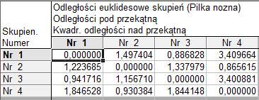
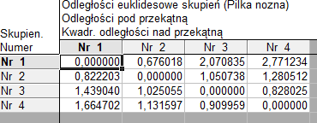
 |  | WYBIERZ OBSERWACJE TAK BY ZMAKSYMALIZOWAĆ ODLEGŁOŚCI SKUPIEŃ

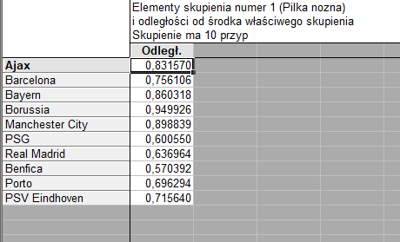
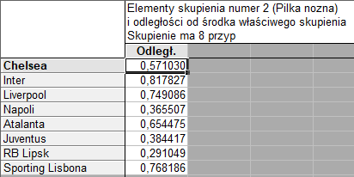
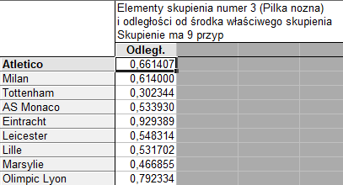
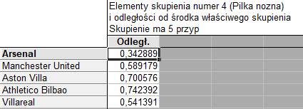

 | SORTUJ ODLEGŁOŚCI I WEŹ OBSERWACJE PRZY STAŁYM INTERWALE
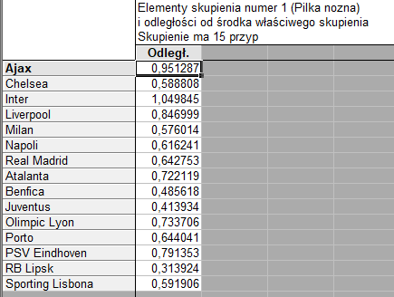
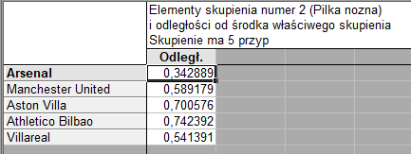
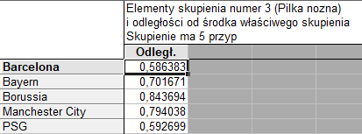
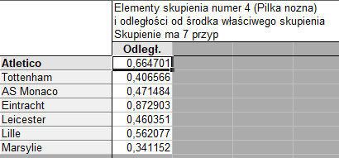

WYBIERZ PIERWSZYCH N (LICZBA SKUPIEŃ) OBSERWACJI
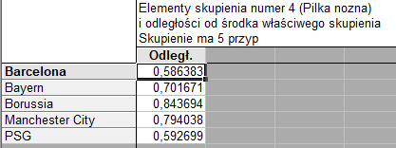
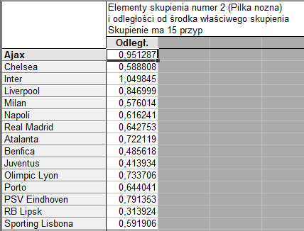
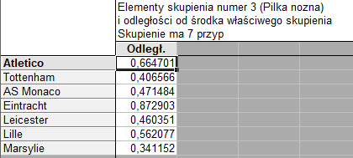
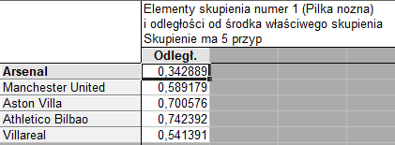

ODLEGŁOŚCI SKUPIEŃ pierwszych n średnich |  |  | sortuj odległości | zmaksymalizować odległość

Shapiro, Kruskal-Wallis, Levee
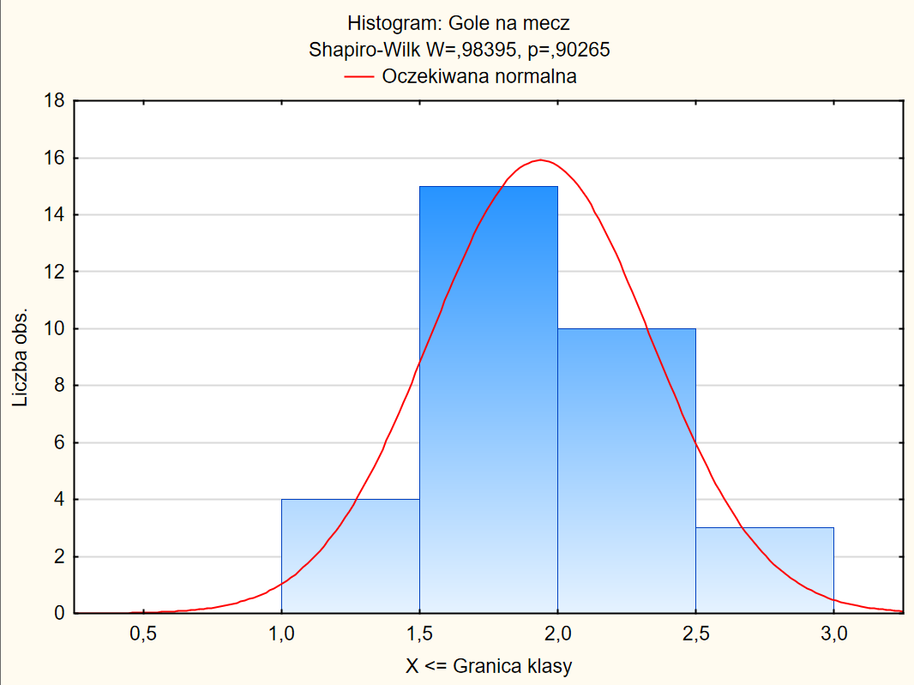
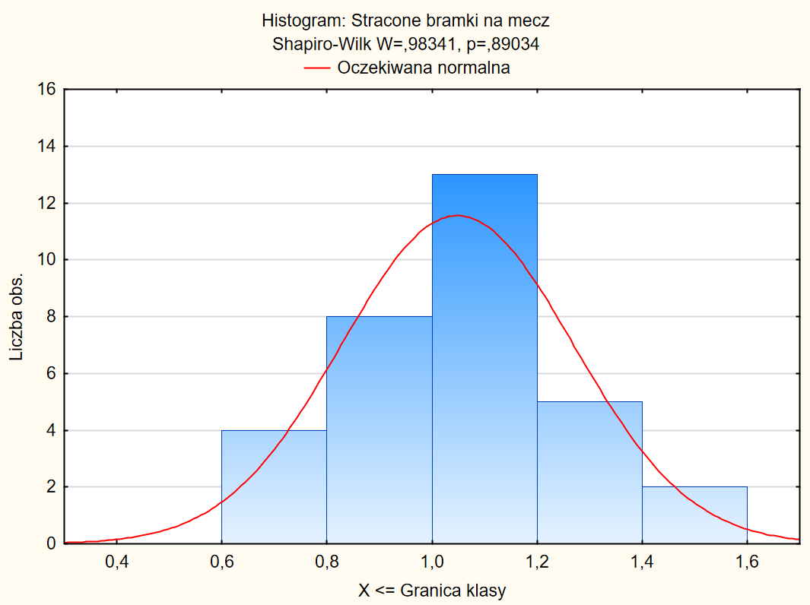
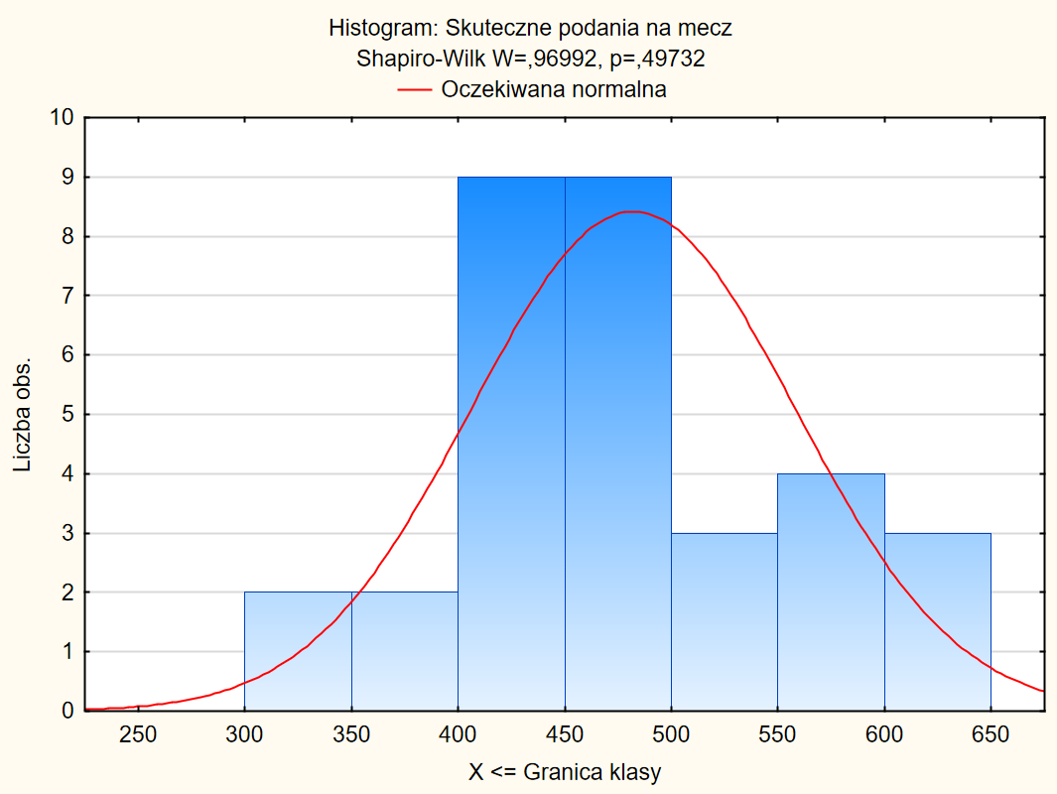

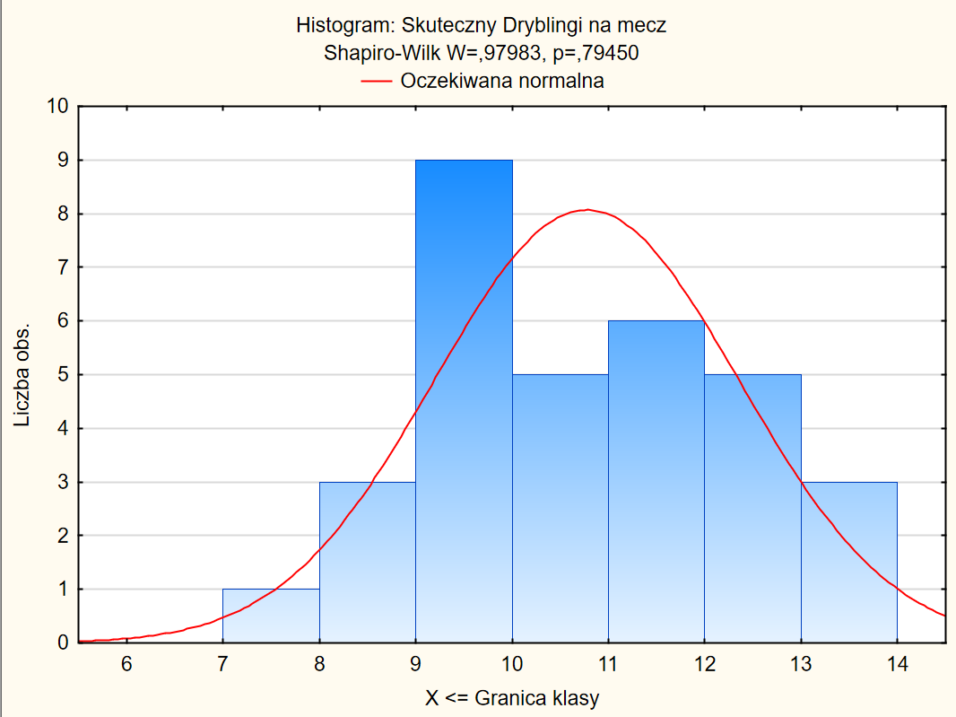
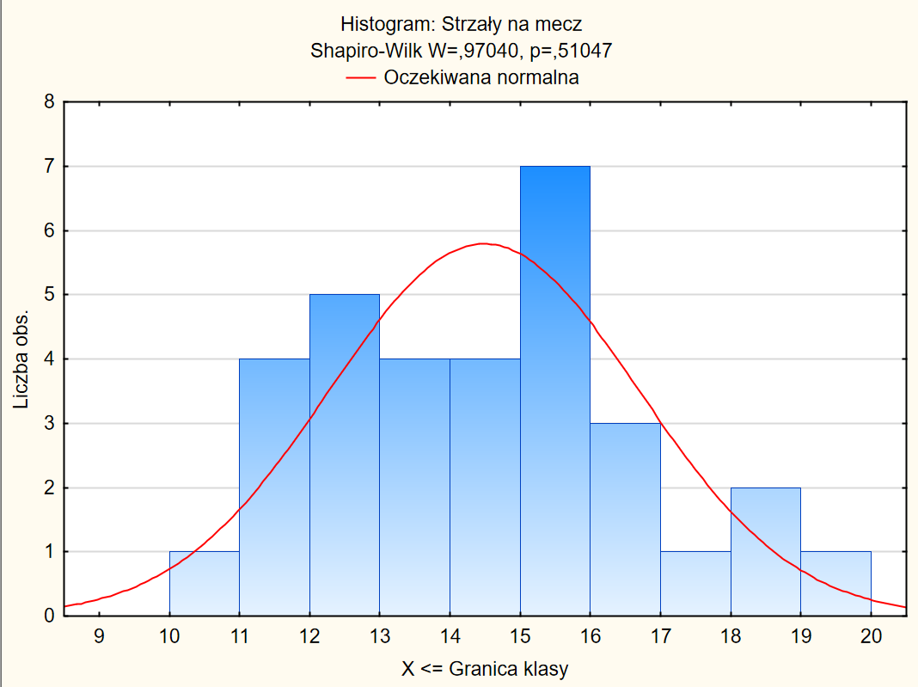
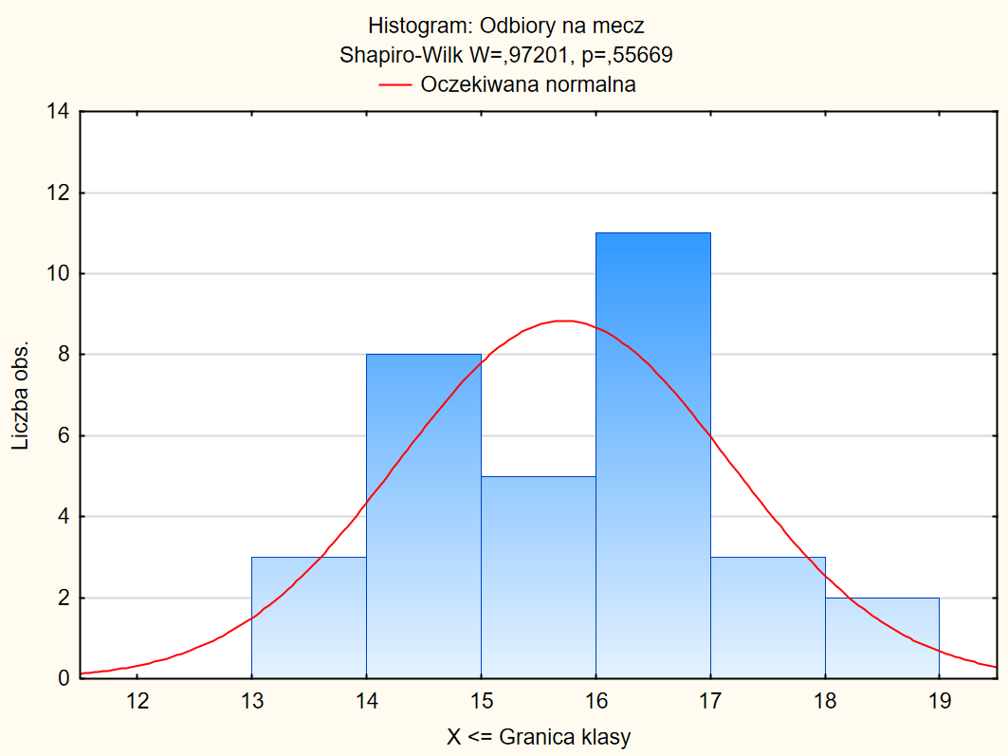

Drużyna | Gole na mecz | Stracone bramki na mecz | Skuteczne podania na mecz | Skuteczny Dryblingi na mecz | Strzały na mecz | Odbiory na mecz | Skupienie
Arsenal | 1.4912280702 | 1.1842105263 | 446.06140351 | 9 | 12.605263158 | 13.859649123 | II
Ajax | 2.6274509804 | 0.63725490196 | 499.71568627 | 11.509803922 | 18.323529412 | 15.323529412 | I
Atletico | 1.6052631579 | 0.83333333333 | 398.49122807 | 9.6929824561 | 11.842105263 | 16.807017544 | IV
Barcelona | 2.0964912281 | 1 | 626.65789474 | 13.254385965 | 13.807017544 | 14.228070175 | III
Bayern | 2.9019607843 | 1.1078431373 | 578.73529412 | 13.823529412 | 18.12745098 | 15.421568627 | III
Borussia | 2.3921568627 | 1.362745098 | 557.08823529 | 11.960784314 | 13.450980392 | 15.549019608 | III
Chelsea | 1.7807017544 | 1.0789473684 | 562.42982456 | 10.377192982 | 15.324561404 | 16.412280702 | I
Inter | 2.2280701754 | 0.90350877193 | 473.53508772 | 7.2456140351 | 15.938596491 | 14.192982456 | I
Liverpool | 2.1228070175 | 0.88596491228 | 564.63157895 | 9.9736842105 | 19.114035088 | 14.298245614 | I
Manchester City | 2.4912280702 | 0.81578947368 | 638.43859649 | 12.254385965 | 17.798245614 | 13.245614035 | III
Manchester United | 1.7192982456 | 1.201754386 | 466.98245614 | 10.780701754 | 13.578947368 | 15.043859649 | II
Milan | 1.8157894737 | 1.0350877193 | 427 | 11.166666667 | 15.254385965 | 16.710526316 | I
Napoli | 1.9385964912 | 1.0701754386 | 523.13157895 | 9.6929824561 | 16.535087719 | 14.131578947 | I
PSG | 2.5068226121 | 0.85769980507 | 616.75698506 | 13.591293047 | 15.198830409 | 16.650747238 | III
Real Madrid | 1.9035087719 | 0.73684210526 | 545.01754386 | 12.00877193 | 15.271929825 | 14.710526316 | I
Tottenham | 1.7368421053 | 1.1578947368 | 436.95614035 | 10.763157895 | 11.964912281 | 16.657894737 | IV
Aston Villa | 1.298245614 | 1.4649122807 | 327.52631579 | 9.2456140351 | 12.526315789 | 14.798245614 | II
Atalanta | 2.2192982456 | 1.2543859649 | 465.95614035 | 9.7807017544 | 16.771929825 | 16.342105263 | I
Athletico Bilbao | 1.1403508772 | 1.0175438596 | 342.61403509 | 8.7894736842 | 11.052631579 | 13.184210526 | II
Benfica | 2.137254902 | 0.8137254902 | 487.23529412 | 12 | 14.735294118 | 16.343137255 | I
AS Monaco | 1.7606516291 | 1.2431077694 | 437.46303258 | 9.5789473684 | 12.511278195 | 18.964912281 | IV
Eintracht | 1.6960784314 | 1.5882352941 | 384.02941176 | 8.7450980392 | 13.607843137 | 17.5 | IV
Juventus | 1.8421052632 | 1.0350877193 | 495.14912281 | 10.98245614 | 15.5 | 14.561403509 | I
Leicester | 1.7280701754 | 1.3157894737 | 445.11403509 | 9.0526315789 | 12.622807018 | 18.535087719 | IV
Lille | 1.3966666667 | 0.94333333333 | 423.31140351 | 9.9793233083 | 12.334586466 | 16.503759398 | IV
Marsylie | 1.5133333333 | 1.0933333333 | 435.54385965 | 9.2706766917 | 10.815789474 | 17.337092732 | IV
Olimpic Lyon | 1.79 | 1.1433333333 | 486.71365915 | 12.54197995 | 14.275689223 | 16.523809524 | I
Porto | 2.2966666667 | 0.71666666667 | 450.98039216 | 12.039215686 | 15.166666667 | 16.029411765 | I
PSV Eindhoven | 2.2633333333 | 1.1166666667 | 507.1879085 | 12.696078431 | 16.77369281 | 17.358660131 | I
RB Lipsk | 2.0866666667 | 1.04 | 489.25490196 | 10.294117647 | 14.774509804 | 15.441176471 | I
Sporting Lisbona | 1.8333333333 | 0.75666666667 | 447.49019608 | 11.098039216 | 14.294117647 | 16.117647059 | I
Villareal | 1.6333333333 | 1.14 | 442.14912281 | 11.578947368 | 11.614035088 | 14.298245614 | II

Test Levene'a
 |  |  |  |  |  |  |  | p
Gole na mecz | 0.041 | 3 | 0.014 | 0.46 | 28 | 0.0163 | 0.842003 | 0.482429
Stracone bramki na mecz | 0.019 | 3 | 0.006 | 0.34 | 28 | 0.0121 | 0.515802 | 0.674780
Skuteczne podania na mecz | 4300.704 | 3 | 1433.568 | 11415.40 | 28 | 407.6927 | 3.516295 | 0.027920
Skuteczny Dryblingi na mecz | 1.932 | 3 | 0.644 | 12.62 | 28 | 0.4509 | 1.428032 | 0.255516
Strzały na mecz | 4.916 | 3 | 1.639 | 14.96 | 28 | 0.5344 | 3.066197 | 0.044179 | w dwóch przypadkach p<0,05 więc odrzucamy h0 i nie wykonujemy analizy wariancji a test Kruskal-Wallis'a
Odbiory na mecz | 0.663 | 3 | 0.221 | 6.76 | 28 | 0.2413 | 0.915873 | 0.445902

ANOVA rang Kruskala-Wallisa
 | Skupienie | N | Suma rang | Średnia rang
Gole na mecz | II | 5 | 23.0000 | 4.60000
 | I | 15 | 310.0000 | 20.66667
 | IV | 7 | 55.0000 | 7.85714
 | III | 5 | 140.0000 | 28.00000

 | Skupienie | N | Suma rang | Średnia rang
Stracone bramki na mecz | II | 5 | 117.0000 | 23.40000
 | I | 15 | 186.0000 | 12.40000
 | IV | 7 | 149.0000 | 21.28571
 | III | 5 | 76.0000 | 15.20000

 | Skupienie | N | Suma rang | Średnia rang
Skuteczne podania na mecz | II | 5 | 41.0000 | 8.20000
 | I | 15 | 292.0000 | 19.46667
 | IV | 7 | 47.0000 | 6.71429
 | III | 5 | 148.0000 | 29.60000

 | Skupienie | N | Suma rang | Średnia rang
Skuteczne dryblingi na mecz | II | 5 | 52.0000 | 10.40000
 | I | 15 | 272.5000 | 18.16667
 | IV | 7 | 60.5000 | 8.64286
 | III | 5 | 143.0000 | 28.60000

 | Skupienie | N | Suma rang | Średnia rang
Strzały na mecz | II | 5 | 34.0000 | 6.80000
 | I | 15 | 344.0000 | 22.93333
 | IV | 7 | 46.0000 | 6.57143
 | III | 5 | 104.0000 | 20.80000

 | Skupienie | N | Suma rang | Średnia rang
Strzały na mecz | 1 | 5 | 34.0000 | 6.80000
 | 2 | 15 | 237.0000 | 15.80000
 | 3 | 7 | 195.0000 | 27.85714
 | 4 | 5 | 62.0000 | 12.40000

